2016.9.23
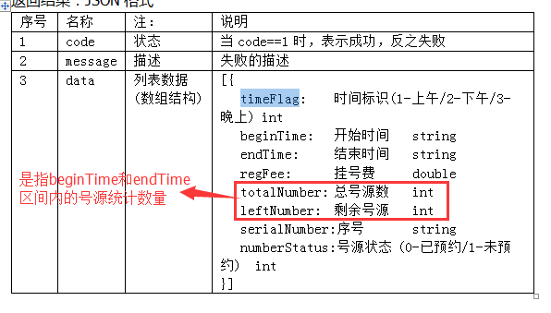
特许挂号 | 相比于普通挂号是VIP服务，走绿色通道，价格贵，
SSO | Single Sign On，单点登录。SSO是在多个应用系统中，用户只需要登录一次就可以访问所有相互信任的应用系统 | cookie作用域为父级域名时，所有子级域名都可以得到该cookie
SSL | 安全套接字（Secure Socket Layer，SSL）协议
散列算法 | 争取一个萝卜一个坑的原则
java数据库连接池

RFC | Request For Comments（RFC）因此几乎所有的互联网标准都有收录在RFC文件之中。
接口对接出错统计

